Índice


 | Sistema de Divulgação do Resultado da Operação - SDRO
 | Boletim Diário da Operação |  |  | BDO - 30/06/2017

 | ÍNDICE

 | Balanço de Energia
 | 1. | Balanço de Energia - Diário
 | 2. | Balanço de Energia - Acumulado Até o Dia
 |  | Dados Diários Acumulados
 |  | 3. | Submercado Sul
 |  | 4. | Submercado Sudeste
 |  | 5. | Sistema de Divulgação do Resultado da Operação - SDRO
 |  | 6. | Submercado Norte
 |  | 7. | Sistema Interligado Nacional

 | Produção de Energia
 | 7. | Produção Hidráulica por Usina
 | 8. | Produção Térmica por Usina
 | 9. | Produção Eólica por Usina
 | 10. | Motivo do Despacho Térmico
 | 11. | Reserva Girante na Demanda Máxima do SIN

 | Carga e Demanda
 | 12. | Carga Horária por Submercado
 | 13. | Carga Diária por Submercado
 | 14. | Demanda Máxima

 | Integração de Novos Equipamentos e Ocorrências no SIN
 | 15. | Integração de Novos Equipamentos
 | 16. | Principais Ocorrências no SIN

 | Hidrologia
 | 17. | Acompanhamento dos Armazenamentos
 | 18. | Variação de Energia Armazenada
 | 19. | Energia Natural Afluente
 | 20. | Esquemático das Usinas Hidroelétricas do SIN
 |  | Dados Hidráulicos dos Reservatórios
 |  | 21. | Submercado Sul
 |  | 22. | Submercado Sudeste
 |  | 23. | Submercado Norte
 |  | 24.

14-Carga Diária por Submercardo
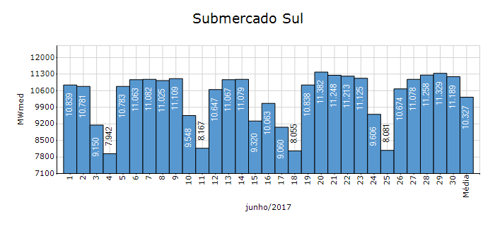
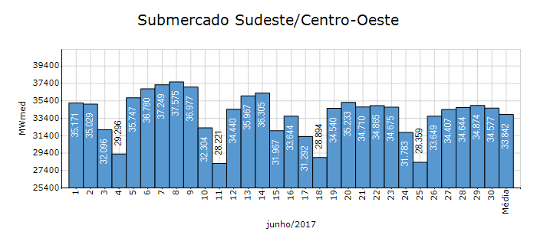

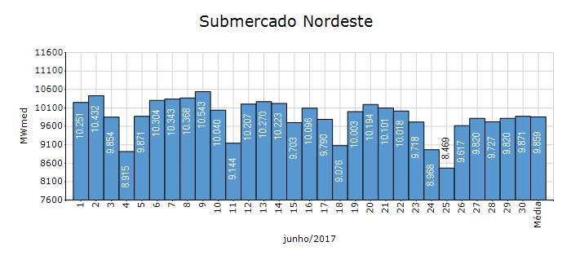
Carga Diária por Submercado

Submercado | GWh no Dia | GWh acumulado no Mês até o Dia | GWh acumulado noAno até o Dia
Sudeste/Centro-Oeste | 829.86 | 24,366.54 | 160,985.18
Sul | 268.53 | 7,435.23 | 48,465.54
Nordeste | 236.92 | 7,098.14 | 45,097.13
Norte | 132.74 | 3,949.62 | 23,183.07
Sistema Interligado Nacional | 1,468.05 | 42,849.53 | 277,730.92

Submercado | MWmed no Dia | MWmed no Mês até o Dia | MWmed no Ano até o Dia
Sudeste/Centro-Oeste | 34,577.32 | 33,842.41 | 37,059.20
Sul | 11,188.91 | 10,326.72 | 11,156.89
Nordeste | 9,871.49 | 9,858.53 | 10,381.48
Norte | 5,531.03 | 5,485.59 | 5,336.80
Sistema Interligado Nacional | 61,168.75 | 59,513.24 | 63,934.37

20-Energia Natural Afluente
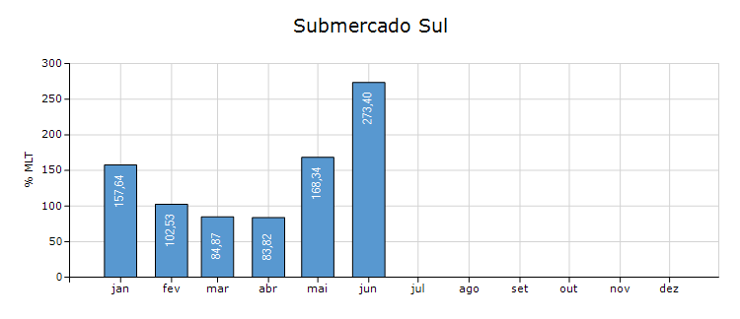
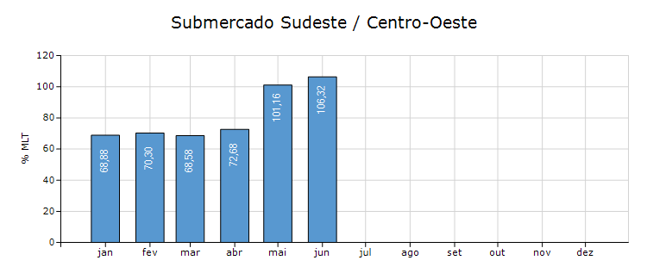
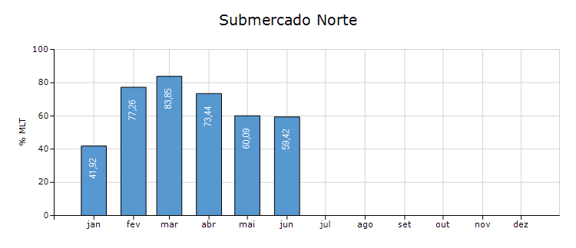
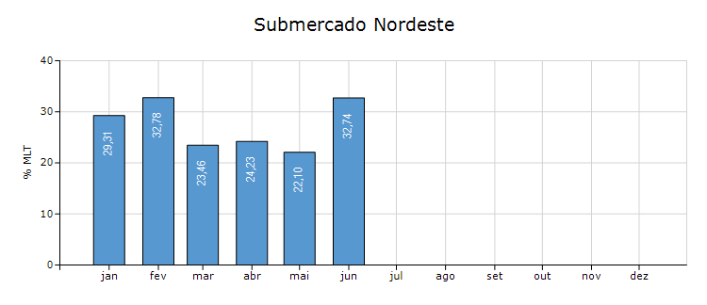
Energia Natural Afluente

Submercado | % MLT no dia | % MLT acumulado no mês até o dia | ENA Bruta (MWmed) no dia | ENA Bruta (MWmed) acumulada até o dia
Norte | 47 | 59 | 2,946 | 3,696
Nordeste | 26 | 33 | 1,256 | 1,560
Sul | 67 | 273 | 6,976 | 28,402
Sudeste/Centro-Oeste | 75 | 106 | 23,912 | 33,696

21-Esquemático Reservatórios
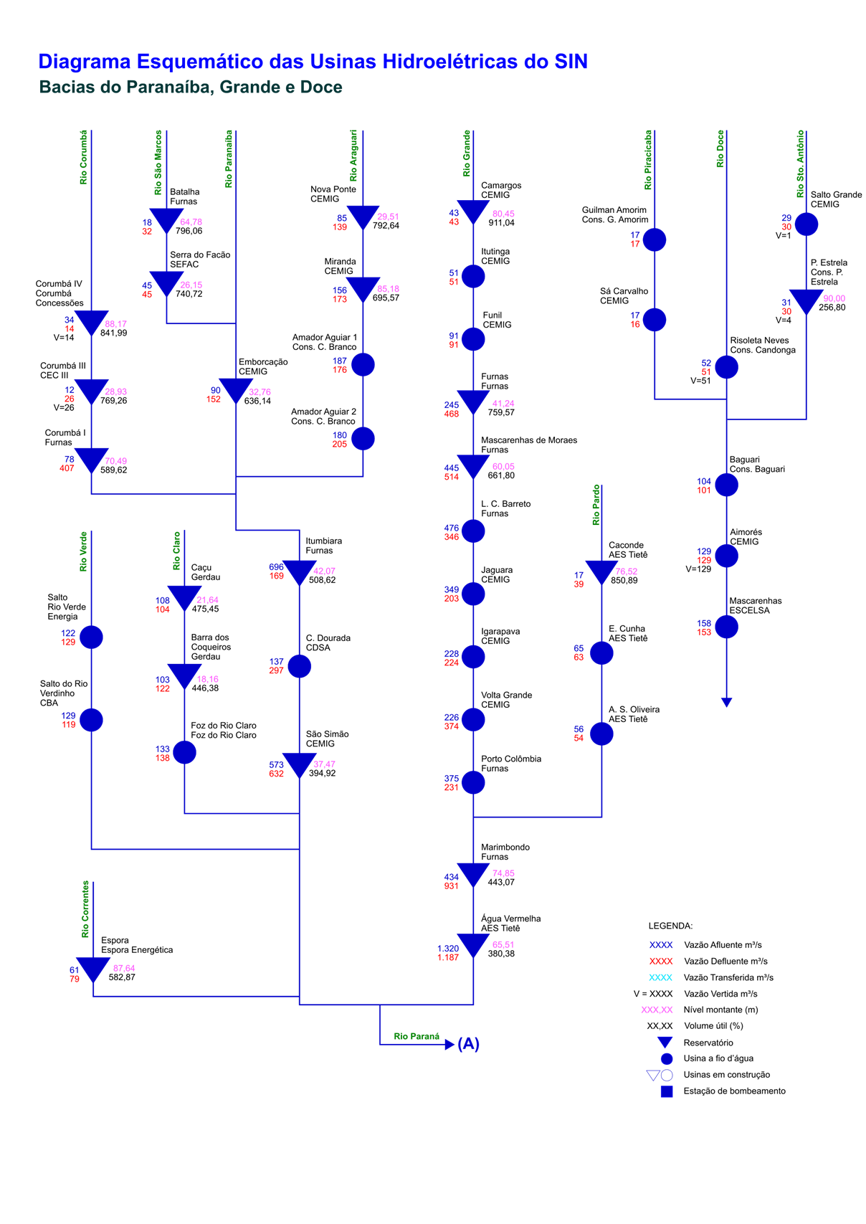
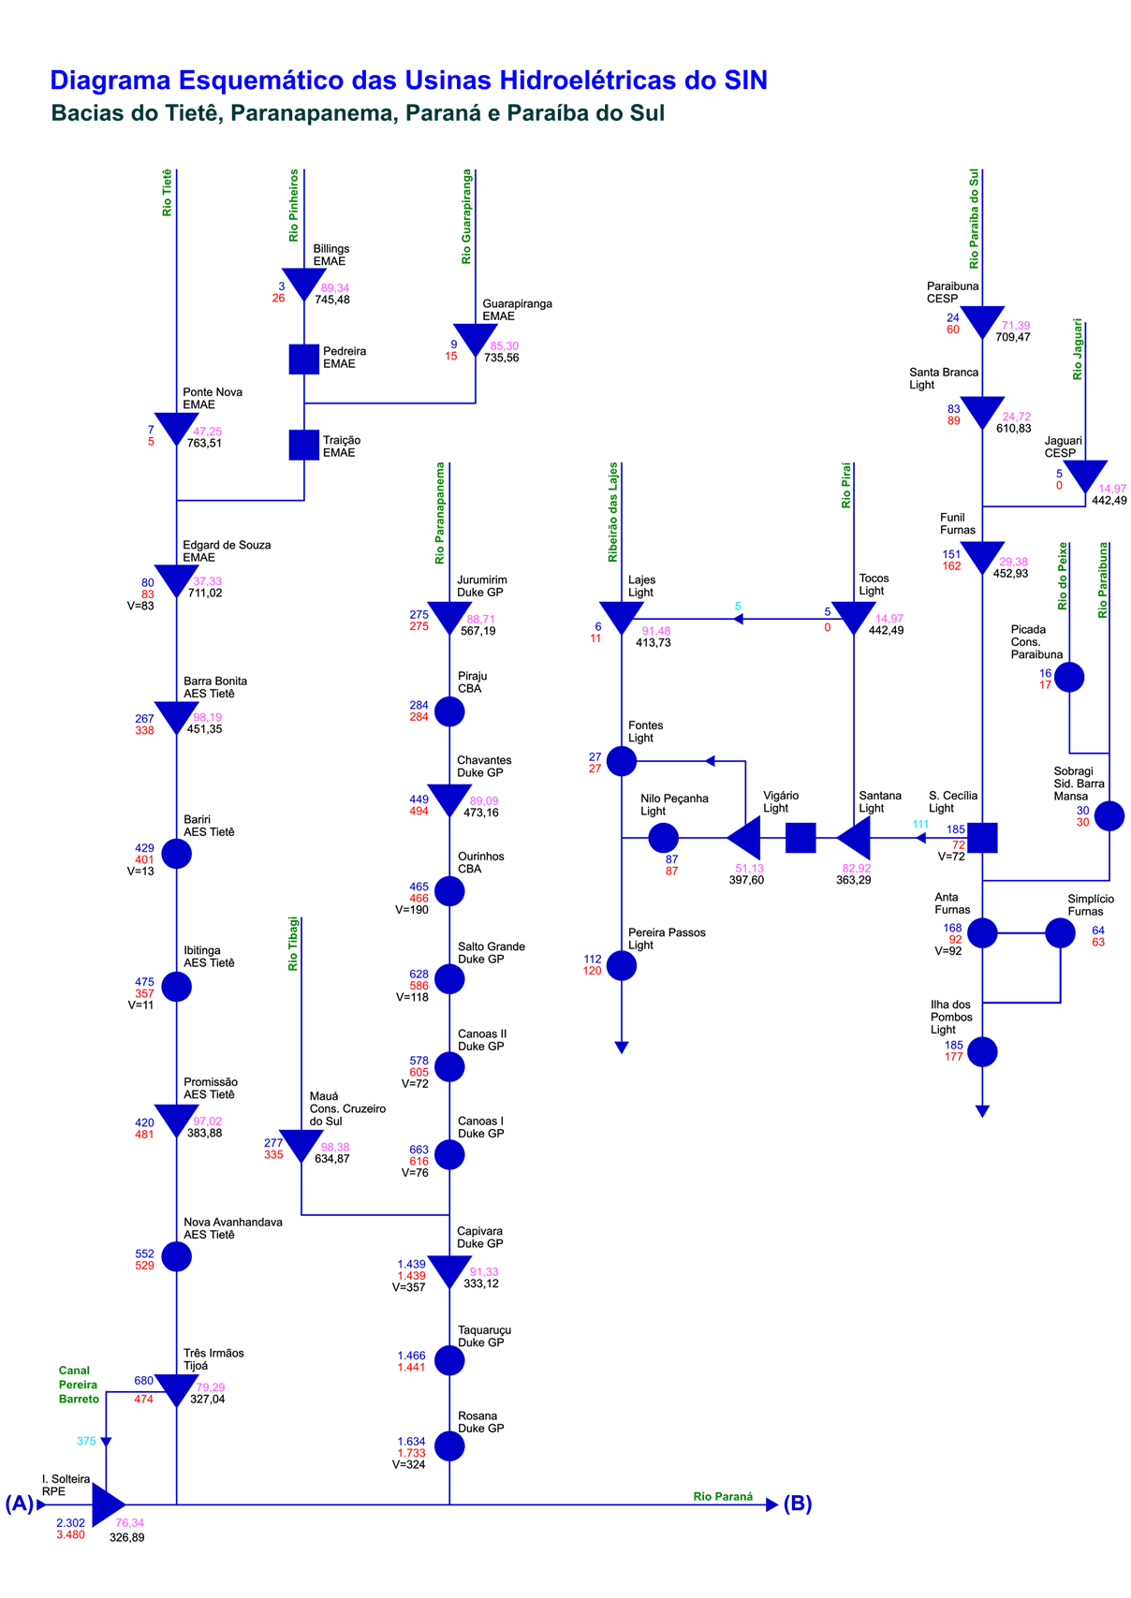
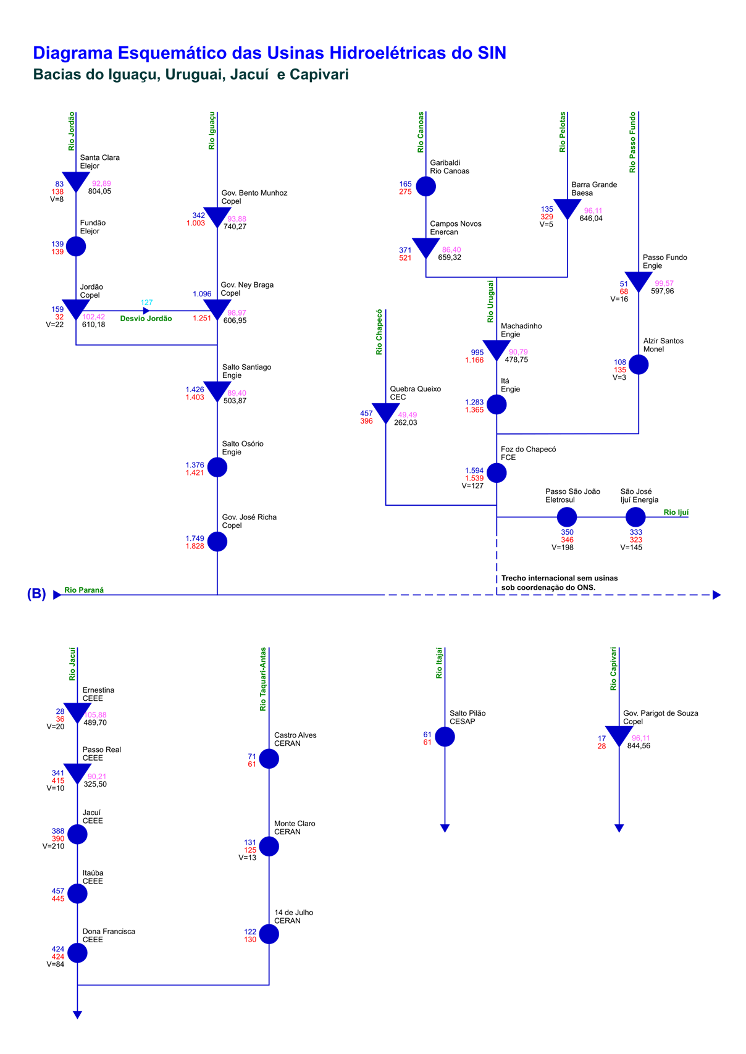
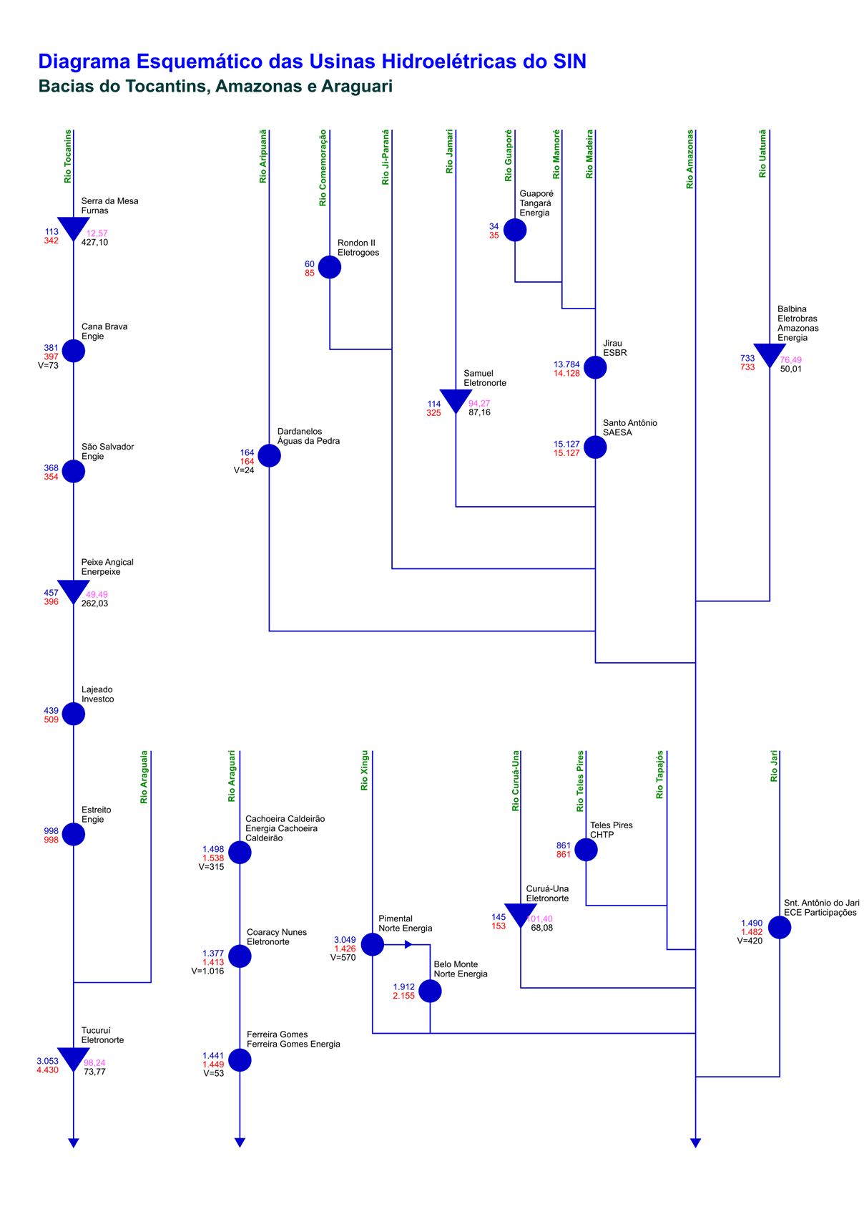
Esquemático das Usinas Hidroelétricas do SIN

